Barbara Bukovski
 |  | Элитные брендовые игрушки
 |  |  |  | www.elito.kz
 |  | тел. 8(727)329-00-98 |  | info@elito.kz
 |  | моб. 8 777 275 57 85 |  | www.settlerbears.kz

Артикул | Картинка | Наименование | Высота | Цена опт, тенге | Цена со скидкой 50% | Розница | Вес, грамм | Кол-во в остатке
364386 | 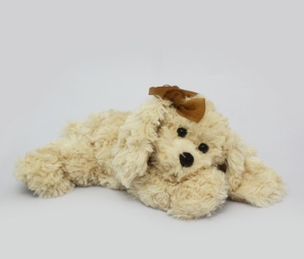 | Собачка Тиффани | 40 см | 4254 | 2127 | 5950 | 200 | 28
364287 | 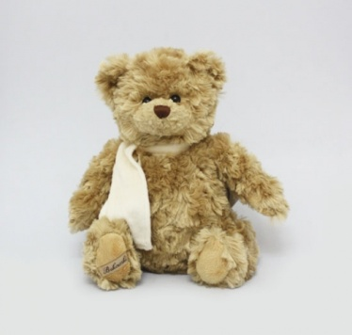 | Мишка "Берни (коричневый)" | 33 см | 4169 | 2085 | 5830 | 300 | 22
304016-2 | 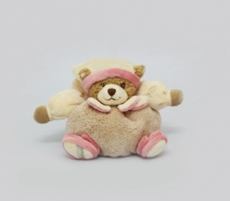 | Нежная Мария , 23 см | 23 см | 4424 | 2212 | 5900 | 100 | 1
361996-1 | 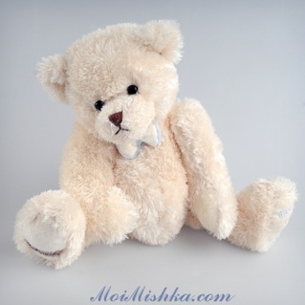 | Мишка Макс | 40 см | 3594 | 1797 | 5030 | 250 | 40
361996-2 | 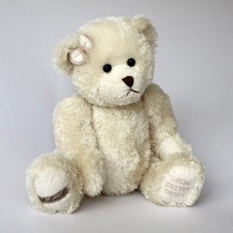 | Мишка Кася | 40 см | 3594 | 1797 | 5030 | 250 | 40
368025 | 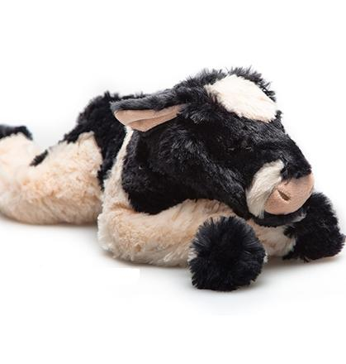 | Бычок Му-му | 40 см | 2836 | 1418 | 3970 | 300 | 89
368117 | 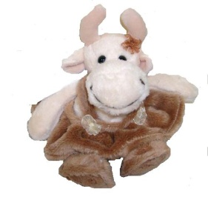 | Коровка "Розалина" | 20 см | 1815 | 908 | 2540 | 50 | 102
368063-2 | 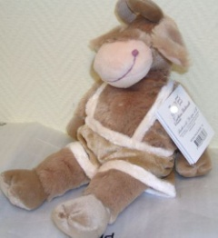 | Бычок "Руне" | 30 см | 2198 | 1099 | 3070 | 150 | 5
368056 |  | Бычок "Руне" | 20 см | 1418 | 709 | 1980 | 50 | 4

